국문이력서(선주 무관, 전 지원자)
 | 국 문 이 력 서 |  |  |  | 지원직급
 |  |  |  |  | G/E
인적사항

성 명 | 윤덕수 |  | 출생연월 | 1997.03.03 | 사 진
출 생 지 | 대한민국, 인천 |  | 본인연락처 | +82-10-4047-3645 | 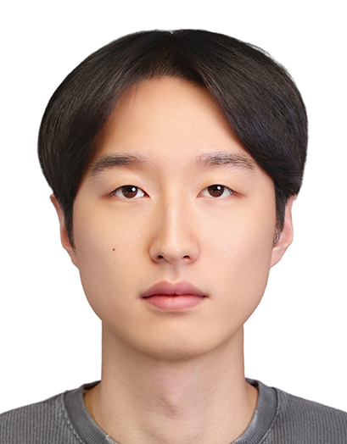
결혼여부 | 미혼 |  | 비상연락처 | +82-10-9495-4522
가족관계 | 부1, 모1
E-mail | ejrtn542@gmail.com
주 소 | 부산광역시 동구 중앙대로 357, 104동 2602호
어학능력 (English)

말하기 |  | 쓰 기 |  | 공식어학증명 | 취득점수
듣 기 |  | 읽 기 |  | TOEIC
어학능력 (Japanses)

말하기 |  | 쓰 기 |  | 공식어학증명 | 취득점수
듣 기 |  | 읽 기
학력사항(Education in school)

2016.03.01~2020.02.28 |  | 대한민국 목포해양대학교 / 기관과 졸업
2013.03.01~2016.02.28 |  | 대한민국 가온고등학교 졸업

일반경력사항(Experience and Skill)

2025.02.16 ~ |  | 공무 감독 (LNGC / LPGC)
2020.04.04~2025.01.31 |  | LNGC 선원 (~1/E, Dry dock in 2022 by 2/E)

